상품제안서
메이드유 항공담요 (소) | 상품코드: F11781

 |  |  |  |  |  |  | 02-412-0044 | www.easy1.co.kr
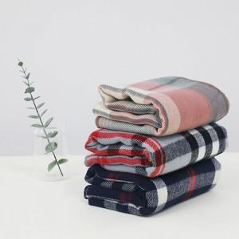 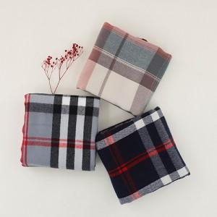 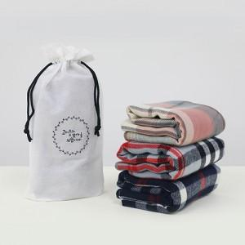

【상세/제작정보】

【인쇄/포장옵션】 | 자수, 풀칼라 / 더스트백

【공급단가】 | 수량 | 100~ | 300~ | 500~ | 1,000~ | 3,000~
*VAT별도 | 단가 | 8,540원 | 8,230원 | 7,930원 | 7,620원 | 7,320원

【상품 URL】 | https://easy1.co.kr:443/src/goods_detail.php?gdno=11781

